AJUDA
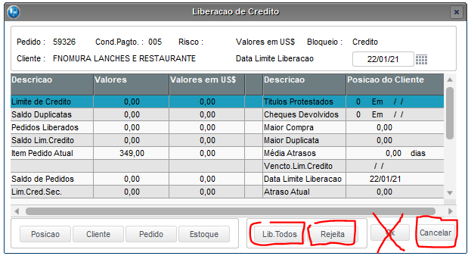
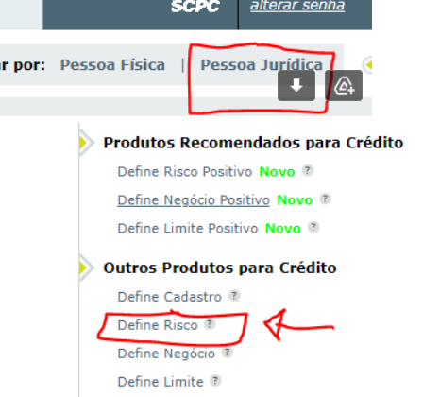
1414 | Se for antecipado ou simples faturamento para recebermos antes de despachar, não precisa fazer análise. Se for pedido de revendedor que compra direto, não precisa fazer a consulta e preencher a planilha. Só bloqueie se tiver pagamentos em atraso. Coloca no follow: Cliente revenda conhecida, liberado sem análise.
Consulta | https://web2.bvsnet.com.br/transacional/login.php Login: AC098902 | BW@2022 .... > Pessoa Jurídica > Outros Produtos para Crédito > Define Risco (Imagem======================================================>>>
PED | Número do pedido do Protheus | AC098902
2-Empresa | Nossa empresa: BN, S4T, OW ou GS
3-Cliente | Código do Cliente
4-Total Ped. R$ | Total do pedido com frete e tudo. Valor que aparece no pedido
Desconto Ped | Verificar se o vendedor respeitou o limite. Máx: 3% Faturado ou 6% antecipado. Dar um F3 em cima do código do produto. Revenda tem 10% de desconto.
5-Faturado | S | N - Se tiver algum pagamento depois de despacharmos o produto.
6-Entrada | S | N - Se tiver algum BA ou depósito antecipado.
7-Quant. Grande? | S | N - Se tiver + DE 10 Cofres, + DE 5 Armário Corta Fogo, + DE 5 Fragmentadoras ou acima de 30 pacotes/rolos de suprimentos
8-Prod. Q Ñ Combinam? | S = sim tem ptrodutos que não combinam | N - não tem produto que não combinam. Exemplo: o cliente compra fragmentadoras e cofres.
Armário ou Cofre > 2.000 | S | N - Se tem algum produto que exija contrato de entrega.
Entrega=Cadastro | S | N - Se for CLIENTE RETIRA = N | Se constar endereço de entrega diferente na Obs da NF = N | Se não houver nenhuma informação na Mensagem pra Nota informando local diferente = S
UF do Cliente | Preencher com a sigla do estado dele, exemplo: RJ ou SP ou PB... (sempre 2 letras MAIÚSCULAS).
Google Maps 0|5|10 | 0 | 5 | 10 - Se for CLIENTE RETIRA = 0 | Usar o endereço de entrega. Se não tiver end. de entrega usar o do cadastro mesmo. Se for um local ruim, 0, se for razoável 5 e se for um lugar muito bom 10, se não localizar coloca um TRAÇO -
Registro.Br | https://registro.br/tecnologia/ferramentas/whois/ (endereço do site = CNPJ da empresa)
9-Pgtos Abertos | S | N - Na análise de crédito botão posição.
10-Comprou e pagou? | S | N - Se já comprou e pagou pelo menos uma vez (se tiver algum título baixado)
10-Comprou e pagou +5X? | S | N - Se já comprou e pagou pelo menos 5x (se tiver 5 títulos baixados ou mais)
11-Cadastro=Receita | S | N - Se é Retira então é N. No site da receita confirme se o endereço rua complemento e número é o mesmo que consta no CNPJ na receita
12-CNPJ Ativo | S | N - Verificar se no campo Situação Cadastral está a palavra ATIVA ======================================================>>>>
14-Casa/Sala/Conj no end. | S | N - Verificar se no complemento tem a palavra CASA, SALA ou CONJ
EmailSiteReceita=@corporativo? | S | N - Verificar se no campo endereço eletrônico consta um @corporativo = ao do cadastro do Protheus.
Existe Mail Financeiro Diferente? | S | N - Verifica se existe um e-mail específico para o setor financeiro. Se existe bom, se não existe piora o Score.
15-Mail gratuito | S | N - Verifica se no cadastro do Protheus o e-mail é gratuito exemplos: gmail, hotmail, ig, Estes aqui são pagos: UOL, outlook, globo, terra
16-Possui Site | S | N - No cadadstro do cliente no campo Home Page ou se o cliente tem um e-mail corporativo coloca sim
17-Scamadviser.com | https://www.scamadviser.com/ (coloca endereço do site e pesquisa) Indere o número do resultado de confiança | Se aparecer "Sorry, ... (error code 404) então coloca 0
18-Fundação Matriz | dd/mm/aa - Copia e cola do site da Receita
19-Idade | Preenchimento automático
20-Grande /Conhecida/Filiais | S | N - Se for empresas conhecidas, como Ministérios, Itaú, Petrobras, Fiat, Laboratórios Fleury, etc
29-Capital Soc. | 0000,00 - coloca o valor caso esteja disponível em QSA no site da receita. As vezes localizo no Google buscando cnpj do cliente + Capital Social
25-SalvarPDFConsltRede | Fazer a consulta no Boa Vista e salva a consulta na rede dentro de G:\Drives compartilhados\Financeiro Consulta\Consultas salve com o nome da empresa sem / e se for repetido, coloque a data no final 2021-04-30
24-PFIN | S | N - Na consulta Boa Vista mostra (em 23.06.2023 CONSULTAMOS ATUALMENTE PELO SERASA. LOGON É=76582187 E SENHA É=Bwe@2022 )https://empresas.serasaexperian.com.br/meus-produtos/login | https://web2.bvsnet.com.br/transacional/login.php
23-Ch s/ Fundo | S | N - Na consulta Boa Vista mostra | AC098902
21-Protestos | S | N - Na consulta Boa Vista mostra
22-Vlr Prot. | Coloca o valor total dos protestos em R$
28 - SCORE Serasa | Coloca o Score que a consulta do Serasa dá. Se aparecer Default coloca 0.
Nome que consta na REGULARIDADE DO FGTS | Cole o nome que aparece no site - Acesse o site https://consulta-crf.caixa.gov.br/consultacrf/pages/consultaEmpregador.jsf > Coloque o CNPJ sem números e preencha o Captcha.
Situação Regular? | S | N - Se constar: "A EMPRESA abaixo identificada está REGULAR" = S. Mas se constar: "As informações disponíveis não são suficientes para a comprovação..." = N "EMPREGADOR NÃO CADASTRADO" = N
33-RAZÃO E FGTS IGUAL?S/N | S | N - O nome que aparece está igual ao do cadastro do Protheus?
34-Certid Trib Federais | S (Sim emitiu e não constam debitos | N (Não foi possível emitir) | D (Emitiu mas constam Débitos)- http://servicos.receita.fazenda.gov.br/Servicos/certidaointernet/PJ/Emitir
30-3 NF Conf. | Use em caso de cliente que está próximo ao score 0 ou que vc desconfie que é golpe. Solicite uma Nfe recente de valor igual ou maior ao pedido que ele esta fazendo.
31 - Conta de Luz | Use em caso que vc desconfie que é golpe. Solicite uma conta recente de luz do endereço de entrega. Se for apresentdo uma conta com valor baixo = golpe.
OBS | Coloque aqui por exemplo: Pedi uma Nf, liberado só se... avisei o vendedor..., etc
Final: Lib/Entrada/Bloqu. só AV | Coloque: Liberado | Entrada | Bloqueado onde Liberado OK, Entrada é só com entrada e Bloqueado é quando o cadastro é ruim mesmo.
Data | Data de hoje
Total Score | Automático. Menor que 0 = Bloqueia ou pede entrada ou antecipado ou sugere link de pagamento. De 1 a 5 = Pede uma NF ou conta de luz. De 6 acima liberado. Cola as celulas amarelas no follow do pedido.
Risco
Sugestão | A planilha vai lhe dizer o que ela acha.
Obs: | Ela vai lhe avise se é necessário pedir o PC pelo valor do pedido.
Contratato Entrega | Ela vai lhe avisar se é pra pedir Contrato de Entrega.

Ao terminar as análises, dá uma olhada em pedidos antigos e tenta empurrar, cobrando contratos de entregas, PC, depósitos e etc.
Tela de análise, seleciona o pedido e sempre clica em Manual:
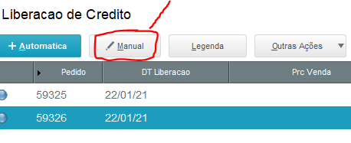

Se o pedido vai ficar parado na análise, pois estamos esperando algo ou alguma resposta clica em Cancelar.
Se o pedido não passou e não tem jeito, clica em Rejeitar
Se o pedido passou na análise, clica em Lib. Todos.
Nunca em OK

